BúsquedasEjercicio
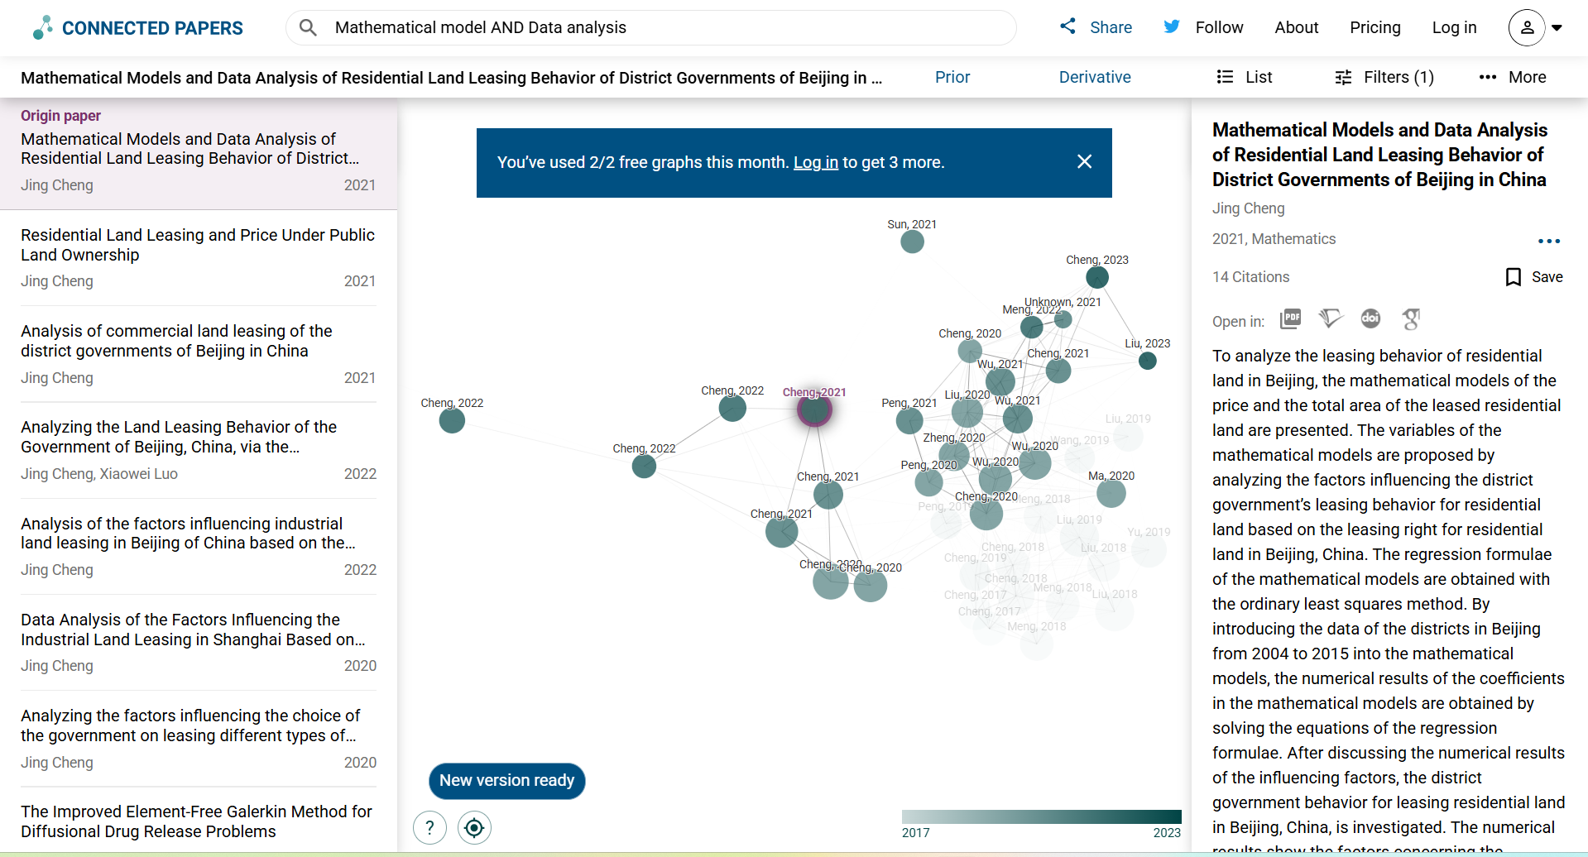
Buscador | Búsqueda | Filtro Fecha | N | Cantidad de resultados
Schoolar Google | Mathematical model |  | Mathematical model--Schoolar Google | 7290000
Schoolar Google | Data analysis |  | Data analysis--Schoolar Google | 8270000
Schoolar Google | Mathematical model AND Data analysis |  | Mathematical model AND Data analysis--Schoolar Google | 6880000
Schoolar Google | Mathematical model OR Data analysis |  | Mathematical model OR Data analysis--Schoolar Google | 6920000
Schoolar Google | Mathematical model | 2021 | Mathematical model-2021-Schoolar Google | 91800
Schoolar Google | Data analysis | 2021 | Data analysis-2021-Schoolar Google | 620000
Schoolar Google | Mathematical model AND Data analysis | 2021 | Mathematical model AND Data analysis-2021-Schoolar Google | 90600
Schoolar Google | Mathematical model OR Data analysis | 2021 | Mathematical model OR Data analysis-2021-Schoolar Google | 66200
Scopus | Mathematical model |  | Mathematical model--Scopus | 1698689
Scopus | Mathematical model | 2021 | Mathematical model-2021-Scopus | 195367
Scopus | Data analysis |  | Data analysis--Scopus | 6972922
Scopus | Data analysis | 2021 | Data analysis-2021-Scopus | 2189011
Scopus | Mathematical model AND Data analysis | 2021 | Mathematical model AND Data analysis-2021-Scopus | 31771
Scopus | Mathematical model OR Data analysis | 2021 | Mathematical model OR Data analysis-2021-Scopus | 102924
Scopus | Mathematical model AND Data analysis AND Opinion Mining | 2021 | Mathematical model AND Data analysis AND Opinion Mining-2021-Scopus | 14
Schoolar Google | Mathematical model AND Data analysis AND Opinion Mining | 2021 | Mathematical model AND Data analysis AND Opinion Mining-2021-Schoolar Google | 16800

